Hoja1
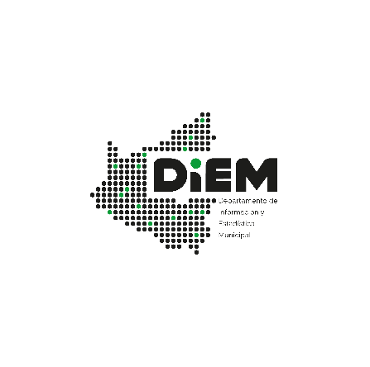

03.02.51 - MUNICIPIO DE SANTA CRUZ DE LA SIERRA: PARTICIPANTES MATRICULADOS EN EDUCACION PERMANENTE SEGUN SEXO, DEPENDENCIA Y SUBAREA, 2023
Distrito Educativo | Distrito Municipal | Centro de Educacion Alternativa | Total | Sexo |  | Dependencia | Sub Area
 |  |  |  | Femenino | Masculino | Convenio | Educacion para el Fortalecimiento de Organizaciones Sociales | Educacion para la Convivencia con la Madre Tierra | Educacion para el Arte y la Cultura | Educacion Productiva Comunitaria | Educacion Abierta y Plural
Santa Cruz 2 | DM4-DM9-DM10-DM11 | RADIOFONICO FE Y ALEGRIA A | 2,747 | 1,666 | 1,081 | 2,747 | 1,662 | 110 | 20 | 872 | 83
Fuente: Ministerio de Educación, Sistema de Informacion Estadistica (SIE)
Elaboración: Departamento de Información y Estadística Municipal DIEM - SEMPLAD - GAMSCS
Nota: La información presentada por esta Cartera de Estado se encuentra en continua actualización, por lo tanto son solamente datos preliminares hasta el 28 de septiembre de 2023.

